TotalNacional
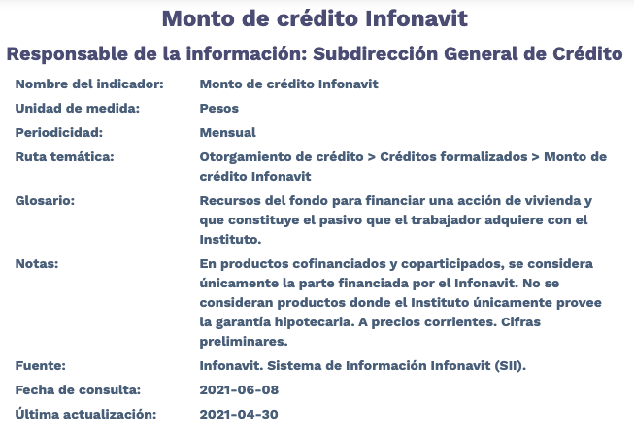
Fecha | TotalNacional
2012-01-01 | 4,935,504,639.97
2012-02-01 | 8,283,681,881.44
2012-03-01 | 9,653,065,534.02
2012-04-01 | 6,073,696,287.36
2012-05-01 | 8,883,520,729.23
2012-06-01 | 10,493,833,685.29
2012-07-01 | 8,461,492,419.17
2012-08-01 | 8,461,113,991.00
2012-09-01 | 7,644,492,589.99
2012-10-01 | 7,771,796,593.96
2012-11-01 | 6,392,134,926.86
2012-12-01 | 7,926,703,987.26
2013-01-01 | 6,527,506,920.93
2013-02-01 | 5,375,945,079.00
2013-03-01 | 6,322,081,225.50
2013-04-01 | 7,969,316,841.11
2013-05-01 | 7,543,396,250.02
2013-06-01 | 6,554,772,071.38
2013-07-01 | 7,265,301,569.81
2013-08-01 | 7,051,188,397.83
2013-09-01 | 6,117,920,616.78
2013-10-01 | 7,010,324,781.89
2013-11-01 | 6,577,187,102.77
2013-12-01 | 9,956,285,182.40
2014-01-01 | 4,591,118,379.06
2014-02-01 | 5,683,800,551.57
2014-03-01 | 6,779,616,446.47
2014-04-01 | 6,288,504,340.93
2014-05-01 | 6,873,853,072.34
2014-06-01 | 8,689,633,823.23
2014-07-01 | 7,801,492,539.71
2014-08-01 | 7,775,428,926.85
2014-09-01 | 8,317,024,071.84
2014-10-01 | 9,690,350,913.75
2014-11-01 | 9,409,001,767.80
2014-12-01 | 12,178,143,165.34
2015-01-01 | 5,233,747,868.25
2015-02-01 | 8,507,396,873.55
2015-03-01 | 9,281,750,767.57
2015-04-01 | 9,106,424,669.09
2015-05-01 | 8,570,922,696.18
2015-06-01 | 8,972,345,940.72
2015-07-01 | 7,465,864,307.97
2015-08-01 | 7,629,906,306.86
2015-09-01 | 9,065,012,296.77
2015-10-01 | 10,412,193,566.75
2015-11-01 | 8,177,062,262.56
2015-12-01 | 10,515,573,511.73
2016-01-01 | 4,479,968,936.94
2016-02-01 | 8,421,824,654.57
2016-03-01 | 8,089,299,983.98
2016-04-01 | 8,662,499,443.78
2016-05-01 | 8,693,520,057.86
2016-06-01 | 10,631,404,439.48
2016-07-01 | 7,770,534,105.03
2016-08-01 | 8,546,228,873.34
2016-09-01 | 8,034,935,016.86
2016-10-01 | 8,581,487,621.18
2016-11-01 | 8,353,618,410.38
2016-12-01 | 9,789,565,247.01
2017-01-01 | 4,549,046,814.58
2017-02-01 | 8,578,144,427.41
2017-03-01 | 8,235,446,875.82
2017-04-01 | 7,334,594,353.05
2017-05-01 | 11,204,387,727.29
2017-06-01 | 12,457,448,588.53
2017-07-01 | 11,048,412,948.95
2017-08-01 | 11,861,890,336.78
2017-09-01 | 10,668,197,807.05
2017-10-01 | 11,335,402,352.70
2017-11-01 | 11,604,451,554.30
2017-12-01 | 13,763,072,584.33
2018-01-01 | 6,317,642,787.86
2018-02-01 | 9,111,669,920.73
2018-03-01 | 9,475,699,041.88
2018-04-01 | 11,135,644,631.94
2018-05-01 | 11,985,884,154.86
2018-06-01 | 12,139,628,254.25
2018-07-01 | 11,515,952,167.78
2018-08-01 | 11,838,410,351.78
2018-09-01 | 10,714,465,243.35
2018-10-01 | 12,446,746,897.17
2018-11-01 | 10,622,747,183.87
2018-12-01 | 10,870,672,198.27
2019-01-01 | 7,426,011,139.88
2019-02-01 | 8,489,614,216.46
2019-03-01 | 10,242,077,688.12
2019-04-01 | 9,793,160,952.45
2019-05-01 | 11,725,939,840.39
2019-06-01 | 11,944,608,402.98
2019-07-01 | 12,439,478,727.90
2019-08-01 | 11,308,473,284.69
2019-09-01 | 11,126,344,657.22
2019-10-01 | 12,408,762,699.18
2019-11-01 | 10,501,885,266.34
2019-12-01 | 13,603,357,393.50
2020-01-01 | 6,682,180,368.87
2020-02-01 | 8,820,729,019.23
2020-03-01 | 11,342,746,345.26
2020-04-01 | 8,359,540,532.80
2020-05-01 | 9,127,927,130.67
2020-06-01 | 11,507,915,529.58
2020-07-01 | 10,954,235,127.68
2020-08-01 | 11,122,802,063.84
2020-09-01 | 11,728,367,777.50
2020-10-01 | 12,416,536,803.05
2020-11-01 | 11,323,307,107.80
2020-12-01 | 16,475,377,163.70
2021-01-01 | 7,446,805,997.49
2021-02-01 | 9,989,245,939.27
2021-03-01 | 11,711,644,428.90
2021-04-01 | 10,972,106,009.36

